Sheet1
に
にすまな 利用マニュアル | 更新日： | 2026-10-06

スキマ時間でちょいアプデ。

ログイン
2

3

4

プロフィール
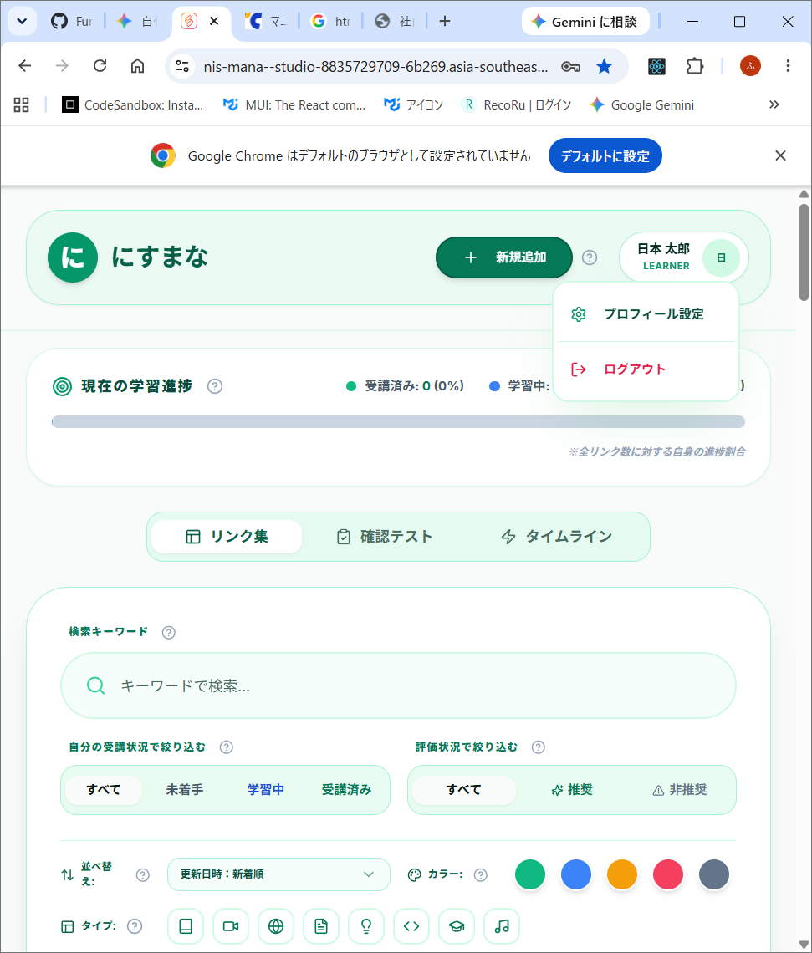

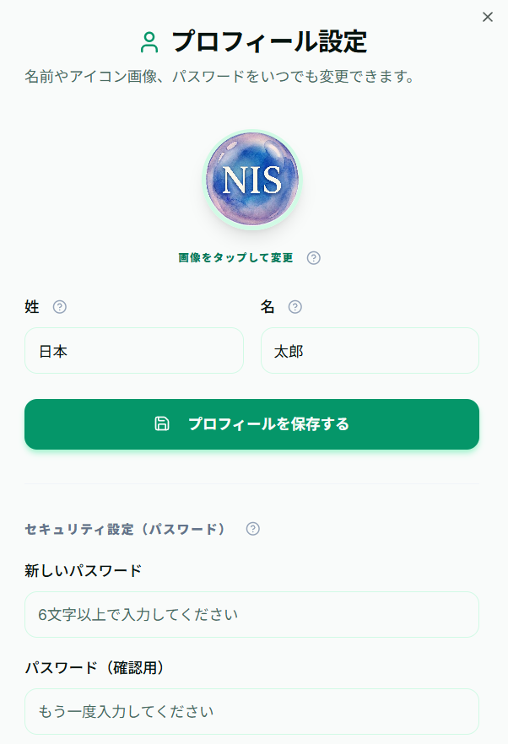

1

2

3

フィルタリング
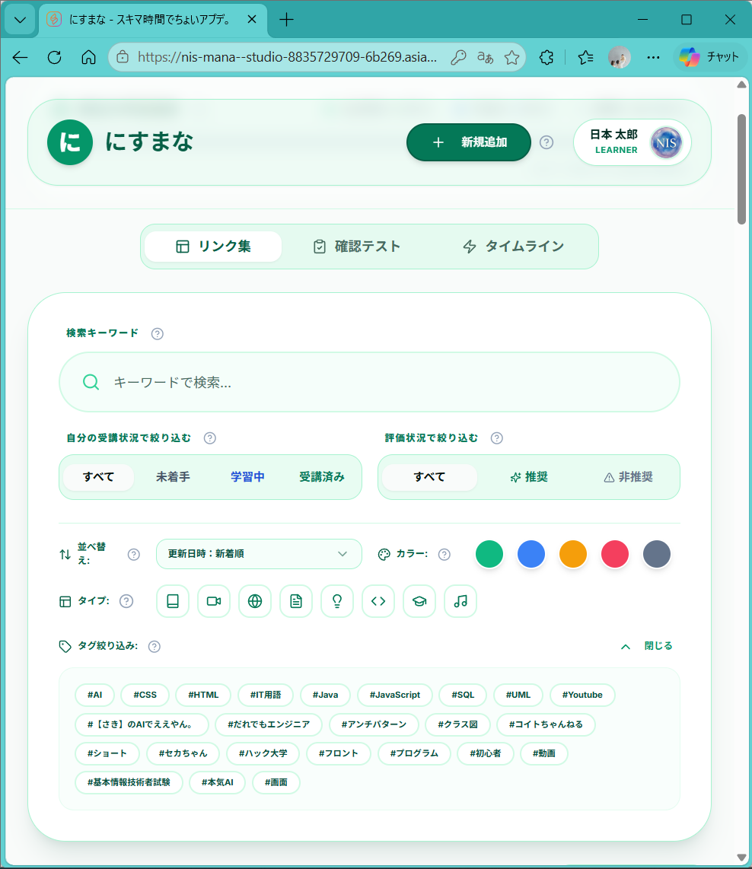

絞り込み

並べ替え

リンク集の見方
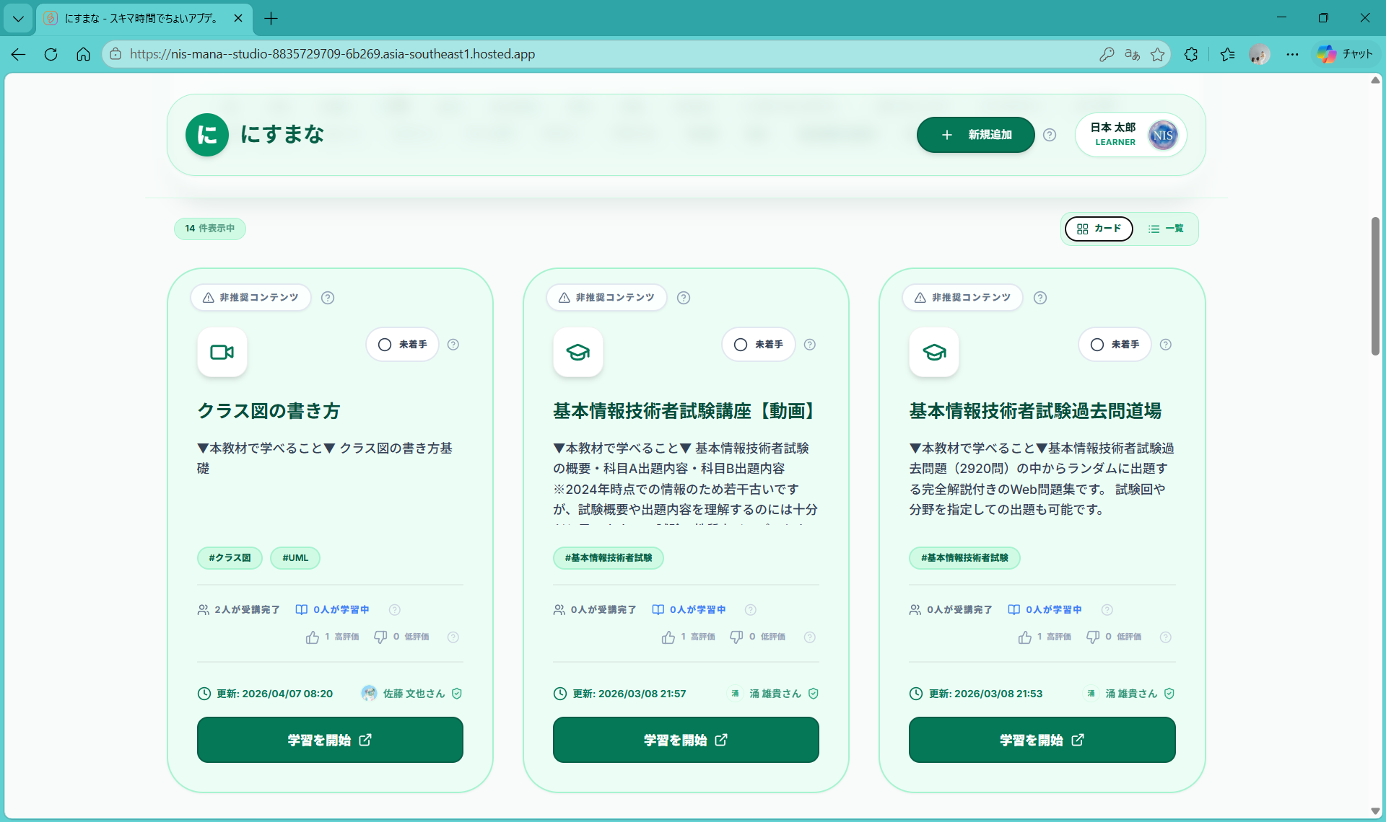

1
2

3

4
5

6

7

8

9

10

11

一覧表示
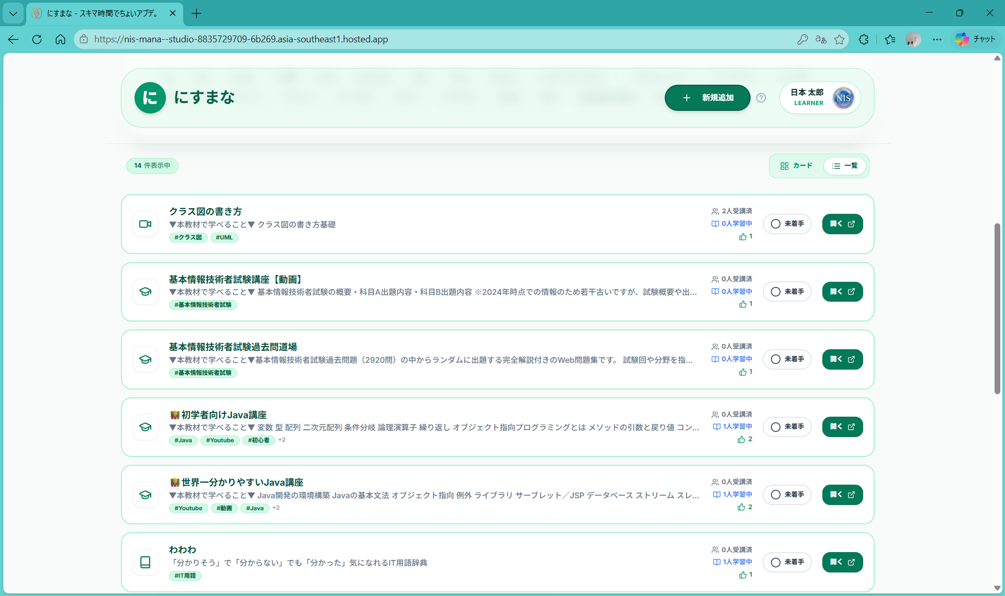

リンク追加
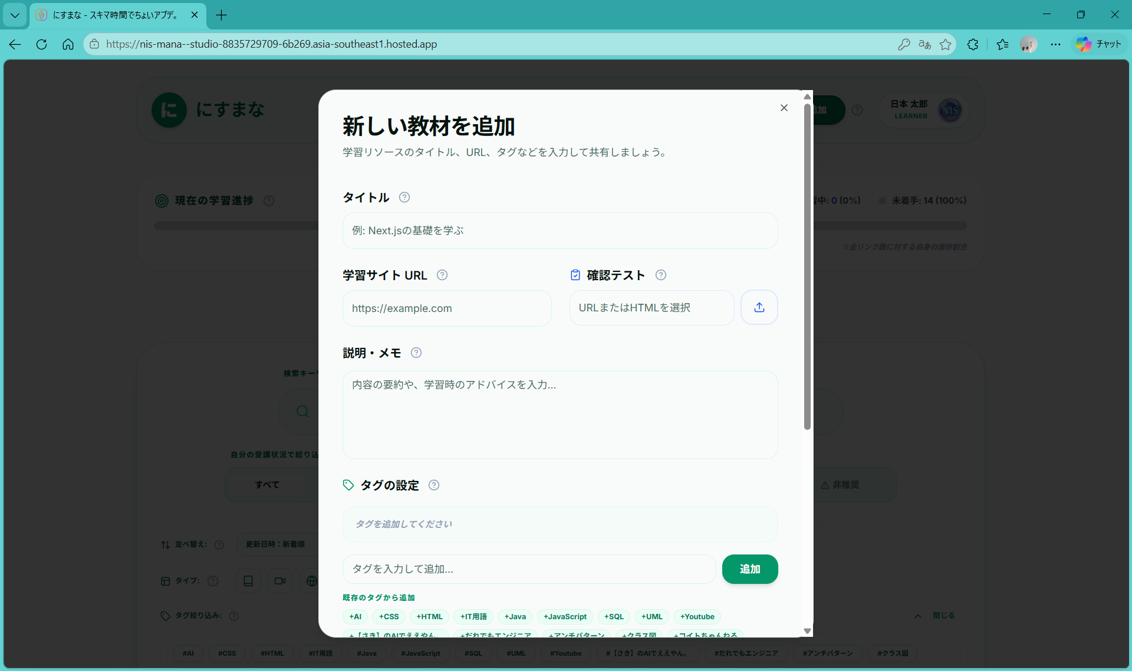
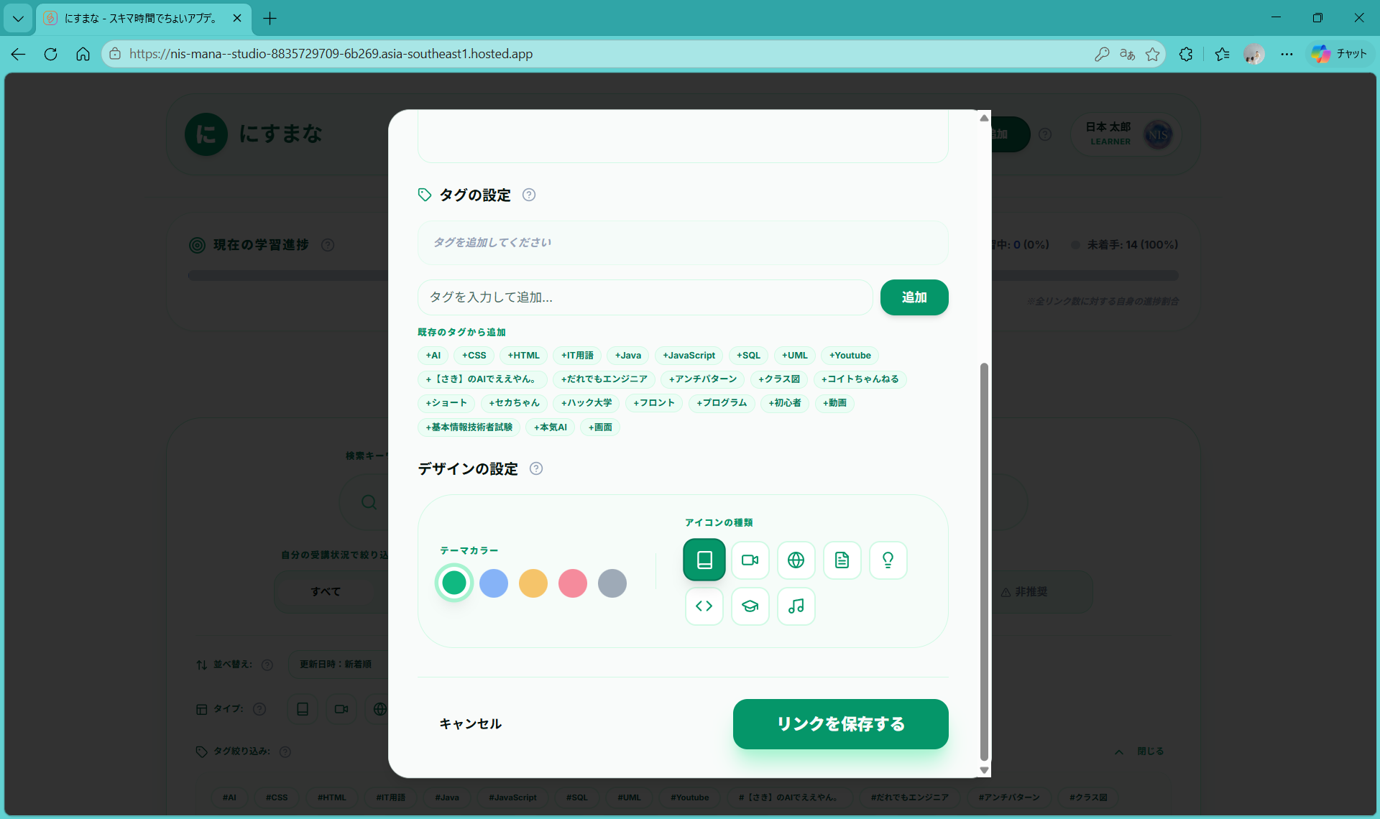
1

2

3

4

